Mapa de determinación de las al
MF 1.1:Adecuadas condiciones de los caminos y carreteras en la ruta turística del Colpa. |  |  | MF 1.2: Eficiente señalización de senderos en el circuito turístico.. |  | MF 1.3: Existencia de barandillas en el circuito turístico. |  | MF 2.1: Eficiente capacitación de la población sobre la atención al turista extranjero y nacional. |  | MF 2.2: Fuerte marketing de los recursos turísticos.. |  |  |  | MF 3.1: Adecuado tratamiento de salubridad de los atractivos del Colpa. |  |  | MF 3.2: Sólida presentación de los atractivos turísticos del Colpa
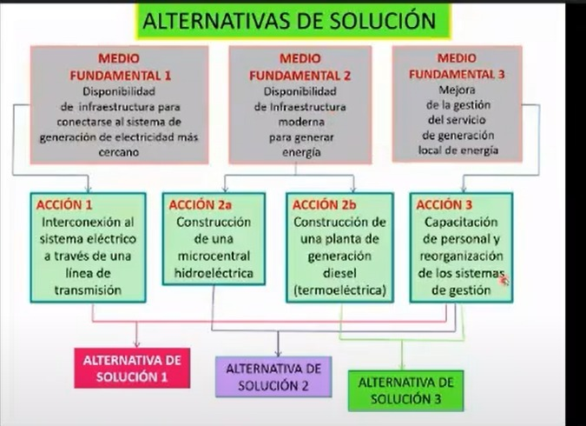

Acción 1: Construcción de los senderos de la ruta turística de Colpa | Acción 2: Mejoramiento de los senderos de la ruta turística de Colpa | Acción 3: Instalación de señaléticas en la ruta turística de Colpa. |  | Acción 4: Colocación de paneles informativos en la ruta turística de Colpa. | Acción 5: Instalación de barandillas de metal en la ruta turística de Colpa | Acción 6: Capacitación a los pobladores en temas de calidad de servicio turístico. |  | Acción 7: Sensibilización a los pobladores en temas de calidad de servicio turístico | Acción 8: Difusión del atractivo turístico en medios audiovisuales (redes sociales, tv, radio, etc.). |  | Acción 9: Construcción de vestidores al lado de la Catarata. | Acción 10: Colocación de contenedores de basura en la Ruta Turística de Colpa |  | Acción 11: Elaboración de reglamentos sanitarios para el uso adecuado de los atractivos turísticos de la Ruta Turística de Colpa. | Acción 12: Construcción de glorieta en cada atractivo tuiristico |  | Acción 13: Construcción de estructuras pictóricas culturales en cada atractivo turístico.

Alternativa 1:

 |  |  |  |  |  | Alternativa 2 |  |  |  | Alternativa 2

Cálculo Demanda
ESTIMACIÓN DE LA DEMANDA

1. ESTIMACIÓN DE LA DEMANDA.

1.1 Demanda Efectiva "Sin Proyecto"

Población Referencial

 | Año histórico 1 | Año histórico 2 | Año histórico 3 | Año histórico 4 | Año histórico 5
Turistas Extranjeros | 186 | 132 | 87 | 34 | 50
Turistas Nacionales | 4720 | 4205 | 4549 | 4067 | 5273
Excursionistas | 1 | 1 | 1 | 1 | 2
Total | 4,906 | 4,338 | 4,637 | 4,103 | 5,324

Tasa de crecimiento "Sin Proyecto"
Turista Extranjero | -22.98%
Turista Nacional | 2.24%
Excursionista | 12.47%

Proyección de la Demanda Efectiva "Sin Proyecto"

 | Año 1 | Año 2 | Año 3 | Año 4 | Año 5 | Año 6 | Año 7 | Año 8 | Año 9 | Año 10
Turistas Extranjeros | 39 | 30 | 23 | 18 | 14 | 11 | 8 | 6 | 5 | 4
Turistas Nacionales | 5,391 | 5,512 | 5,635 | 5,761 | 5,890 | 6,022 | 6,157 | 6,295 | 6,436 | 6,580
Excursionistas | 2 | 2 | 2 | 2 | 2 | 3 | 3 | 3 | 4 | 4
Total | 5,431 | 5,543 | 5,660 | 5,781 | 5,906 | 6,036 | 6,168 | 6,305 | 6,445 | 6,589

1.2 Demanda Efectiva "Con Proyecto"

Población Referencial

 | Año histórico 1 | Año histórico 2 | Año histórico 3 | Año histórico 4 | Año histórico 5
Turistas Extranjeros | 5,491.00 | 3,904.00 | 2,584.00 | 1,010.00 | 1,488
Turistas Nacionales | 139,419.00 | 124,220.00 | 134,383.00 | 120,154.00 | 155,754
Excursionistas | 25.00 | 15.00 | 26.00 | 30.00 | 45
Total | 144,935.00 | 128,139.00 | 136,993.00 | 121,194.00 | 157,287

Tasa de crecimiento - población de referencia
Turista Extranjero | -22.98%
Turista Nacional | 2.24%
Excursionista | 12.47%

Proyección de la Demanda Referencial

 | Año 1 | Año 2 | Año 3 | Año 4 | Año 5 | Año 6 | Año 7 | Año 8 | Año 9 | Año 10
Turistas Extranjeros | 1,146 | 883 | 680 | 524 | 403 | 311 | 239 | 184 | 142 | 109
Turistas Nacionales | 159,244 | 162,812 | 166,460 | 170,190 | 174,003 | 177,902 | 181,888 | 185,963 | 190,130 | 194,390
Excursionistas | 51 | 57 | 64 | 72 | 81 | 91 | 102 | 115 | 130 | 146
Total | 160,440 | 163,751 | 167,204 | 170,785 | 174,487 | 178,303 | 182,229 | 186,263 | 190,401 | 194,645

Proyección de la Demanda Potencial

Factor de demanda potencial (fdp)
Turistas Extranjeros | 10% | 10%
Turistas Nacionales | 10% | 10%
Excursionistas | 10% | 10%

 | Año 1 | Año 2 | Año 3 | Año 4 | Año 5 | Año 6 | Año 7 | Año 8 | Año 9 | Año 10
Turistas Extranjeros | 115 | 88 | 68 | 52 | 40 | 31 | 24 | 18 | 14 | 11
Turistas Nacionales | 15,924 | 16,281 | 16,646 | 17,019 | 17,400 | 17,790 | 18,189 | 18,596 | 19,013 | 19,439
Excursionistas | 5 | 6 | 6 | 7 | 8 | 9 | 10 | 12 | 13 | 15
Total | 16,044 | 16,375 | 16,720 | 17,079 | 17,449 | 17,830 | 18,223 | 18,626 | 19,040 | 19,464

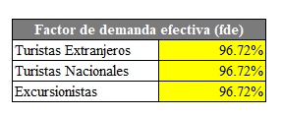
Proyección de la Demanda Efectiva

Factor de demanda efectiva (fde)
Turistas Extranjeros | 50.00%
Turistas Nacionales | 97.83%
Excursionistas | 100.00%

 | Año 1 | Año 2 | Año 3 | Año 4 | Año 5 | Año 6 | Año 7 | Año 8 | Año 9 | Año 10
Turistas Extranjeros | 57 | 44 | 34 | 26 | 20 | 16 | 12 | 9 | 7 | 5
Turistas Nacionales | 15,578 | 15,927 | 16,284 | 16,649 | 17,022 | 17,403 | 17,793 | 18,192 | 18,600 | 19,016
Excursionistas | 5 | 6 | 6 | 7 | 8 | 9 | 10 | 12 | 13 | 15
Total | 15,641 | 15,977 | 16,325 | 16,682 | 17,050 | 17,428 | 17,816 | 18,213 | 18,620 | 19,036

Brechas O-D
 | SIN PROYECTO
 | 0 | 1 | 2 | 3 | 4 | 5 | 6 | 7 | 8 | 9 | 10
ofesrta actual | 10.056900567 | 4640 | 4640 | 4640 | 4640 | 4640 | 4640 | 4640 | 4640 | 4640 | 4640
demanda efectiva |  | 5431 | 5543 | 5660 | 5781 | 5906 | 6036 | 6168 | 6305 | 6445 | 6589
BRECHA O-D | 10.056900567 | -791 | -903 | -1020 | -1141 | -1266 | -1396 | -1528 | -1665 | -1805 | -1949

BRECHA DE SERVICIO TURÍSITICO SIN PROYECTO

CON PROYECTO

 | 0 | 1 | 2 | 3 | 4 | 5 | 6 | 7 | 8 | 9 | 10
oferta actual |  | 8989 | 8989 | 8989 | 8989 | 8989 | 8989 | 8989 | 8989 | 8989 | 8989
demanda efectiva |  | 15641 | 15977 | 16325 | 16682 | 17050 | 17428 | 17816 | 18213 | 18620 | 19036
BRECHA | O-D | 6652 | 6988 | 7336 | 7694 | 8061 | 8439 | 8827 | 9224 | 9631 | 10048

BRECHA DE SERVICIO TURÍSITICO CON PROYECTO

Tamaño de las instalaciones
$$m^{2}$$
CAPACIDAD DE LAS INSTALACIONES TURISTICAS
Instalación Turística | Tipo de servicio | Unidad | Área disponible para la visita ( | Área por persona/vehículo ( | Personas por grupo/ vehículo (unidad) | Áreas entre grupos ( | Área por grupo ( | Horario de atención(horas) | Tiempo de recorrido(horas) | Número de visitas por día | por año
Senderos de circuitos Internos | Disfrute del paisaje | Turistas/día | 2190 | 1 | 18 | 43 | 62 | 9am-17 pm | 4 | 105 | 37800
Boletería | Suministro de boleto | Turistas/día | 12 | 1 | 18 | 2 | 15 | 9am-16 pm | 0.1 | 70 | 25200
Estacionamiento | Estacionamiento de vehículos | Turistas/día | 300 | 18 | 18 | 2 | 210 | 9am -17pm | 5 | 12 | 4320
Baños Termales | Disfrute del paisaje | Turistas/día | 350 | 3 | 14 | 43 | 65 | 9 am-15pm | 1.5 | 82 | 29520
Cueva de Murciélagos | Disfrute del paisaje | Turistas/día | 410 | 3 | 18 | 43 | 70 | 9am –16pm | 0.5 | 65 | 23400
Catarata de Colpa | Disfrute del paisaje | Turistas/día | 1000 | 3 | 14 | 38 | 60 | 9am- 15pm | 1.5 | 79 | 28440
Mirador de Colpa | Disfrute del paisaje | Turistas/día | 430 | 4 | 18 | 43 | 70 | 9am- 16pm | 0.5 | 60 | 21600

5.6.2.
Organización macro – Mejoramiento y ampliación de servicios de la ruta turística de los baños termales de Colpa

Organización Preliminar para el Funcionamiento del Proyecto
MINCETUR
Administración
Municiplaidad Distrital Acos Vinchos
Coordinación
Coordinación

Estacionamiento
Ambiente de exposición

Ambientes de artesanía

Ambiente snack

Concesionables por separado
Alaquiler

